бенчи 2025
Процент одобрения |  |  |  |  |  |  |  |  |  |  |  |  |  |  |  |  |  |  |  |  |  | Динамика
Март | Апрель | Май | Июнь | Июль | Август | Сентябрь | Октябрь | Ноябрь | Декабрь | Январь | февраль | март | апрель | май | июнь | июль | август | сентябрь | октябрь | ноябрь
69.0 | 62.5 | 64.4 | 60.9 | 56.6 | 55.7 | 65.9 | 54.2 | 54.9 | 55.1 | 49.4 | 48.3 | 56.1 | 56.9 | 61.5 | 62.4 | 62.5 | 61.5 | 60.3 | 59.5 | 59.8 |  | 0.3
 |  |  |  |  |  |  |  |  |  |  |  |  |  |  |  |  |  |  |  |  |  | 0
Процент отказа |  |  |  |  |  |  |  |  |  |  |  |  |  |  |  |  |  |  |  |  |  | 0
Март | Апрель | Май | Июнь | Июль | Август |  | Октябрь | Ноябрь | Декабрь | Январь | февраль | март | апрель | май | июнь | июль | август | сентябрь | октябрь | ноябрь |  | #VALUE!
18.0 | 26.6 | 25.3 | 19.9 | 22.3 | 18.3 | 13.5 | 14 | 15.8 | 22.6 | 22.4 | 26.6 | 23.8 | 24.4 | 22.9 | 21.7 | 21.7 | 22 | 23.7 | 24.3 | 24.5 |  | 0.2
 |  |  |  |  |  |  |  |  |  |  |  |  |  |  |  |  |  |  |  |  |  | 0
 |  |  |  |  |  |  |  |  |  |  |  |  |  |  |  |  |  |  |  |  |  | 0
Процент одобрения по регионам |  |  |  |  |  |  |  |  |  |  |  |  |  |  |  |  |  |  |  |  |  | 0
 | Апрель | Май | Июнь | Июль | Август | Сентябрь | Октябрь | Ноябрь | Декабрь | Январь | февраль | март | апрель | май | июнь | июль | август | сентябрь | октябрь | ноябрь |  | #VALUE!
Москва | 77.5 | 79.7 | 74.8 | 73.6 | 71 | 70.8 | 58.3 | 57.8 | 61.1 | 58.4 | 54.8 | 64.6 | 65.7 | 69.3 | 67.3 | 67.8 | 68.5 | 64.3 | 64.6 | 65.9 |  | 1.3 | мск
Санкт-Петербург | 76.6 | 75.7 | 68 | 68.5 | 69.8 | 70.4 | 60.2 | 61.5 | 67.5 | 53.8 | 54.1 | 63.4 | 66.3 | 68.2 | 72.4 | 73.3 | 66.5 | 69.5 | 66.5 | 69 |  | 2.5 | спб
Регионы | 52 | 53.4 | 49.4 | 47.3 | 48.1 | 56.8 | 47.2 | 49.1 | 48.1 | 42.3 | 42.8 | 49.4 | 50.2 | 56.5 | 57.5 | 57 | 55.2 | 54.6 | 54.2 | 53.6 |  | -0.6 | регионы
 |  |  |  |  |  |  |  |  |  |  |  |  |  |  |  |  |  |  |  |  |  | 0
 |  |  |  |  |  |  |  |  |  |  |  |  |  |  |  |  |  |  |  |  |  | 0
Скорость одобрения в часах |  |  |  |  |  |  |  |  |  |  |  |  |  |  |  |  |  |  |  |  |  | 0
Март | Апрель | Май | Июнь | Июль | Август | Сентябрь | Октябрь | Ноябрь | Декабрь | Январь | февраль | март | апрель | май | июнь | июль | август | сентябрь | октябрь | ноябрь |  | #VALUE!
13.5 | 16.3 | 2024-01-18 | 18.9 | 11.3 | 3.9 | 3.6 | 20.7 | 24.3 | 9.8 | 20.1 | 15.7 | 3.2 | 2.3 | 2.5 | 2.6 | 2.9 | 4.1 | 3.9 | 4.5 | 5.8 |  | 1.3
 |  |  |  |  |  |  |  |  |  |  |  |  |  |  |  |  |  |  |  |  |  | 0
Доходы заемщиков |  |  |  |  |  |  |  |  |  |  |  |  |  |  |  |  |  |  |  |  |  | 0
Март | Апрель | Май | Июнь | Июль | Август | Сентябрь | Октябрь | Ноябрь | Декабрь | Январь | февраль | март | апрель | май | июнь | июль | август | сентябрь | октябрь | ноябрь |  | #VALUE!
0-49к | 0-49к | 0-49к | 0-49к | 0-49к | 0-49к | 0-49к | 0-49к | 0-49к | 0-49к | 0-49к | 0-49к | 0-49к | 0-49к | 0-49к | 0-49к | 0-49к | 0-49к | 0-49к | 0-49к |  |  | #VALUE!
2.6 | 12.5 | 14.4 | 3.8 | 5.9 | 5.1 | 3.7 | 3.9 | 3.9 | 3.9 | 3.6 | 3.9 | 3.4 | 3 | 2.5 | 2.2 | 2 | 2 | 1.6 | 1.8 | 1.5 |  | -0.3
50-99к | 50-99к | 50-99к | 50-99к | 50-99к | 50-99к | 50-99к | 50-99к | 50-99к | 50-99к | 50-99к | 50-99к | 50-99к | 50-99к | 50-99к | 50-99к | 50-99к | 50-99к | 50-99к | 50-99к |  |  | #VALUE!
21.0 | 26.80% | 29.5 | 21.1 | 23.3 | 23.3 | 18.7 | 19.9 | 19.2 | 18.3 | 17.7 | 17.2 | 17 | 16.3 | 15.7 | 14.9 | 15.2 | 13.9 | 13.7 | 13.3 | 12.8 |  | -0.5
100-149к | 100-149к | 100-149к | 100-149к | 100-149к | 100-149к | 100-149к | 100-149к | 100-149к | 100-149к | 100-149к | 100-149к | 100-149к | 100-149к | 100-149к | 100-149к | 100-149к | 100-149к | 100-149к | 100-149к |  |  | #VALUE!
23.8 | 16.7 | 17 | 22.8 | 20.3 | 20.3 | 21.5 | 21.7 | 19.6 | 20.8 | 20.6 | 18.6 | 19.9 | 21 | 20.8 | 22.5 | 21.2 | 19.9 | 19.9 | 20.4 | 20.1 |  | -0.3
150-199к | 150-199к | 150-199к | 150-199к | 150-199к | 150-199к | 150-199к | 150-199к | 150-199к | 150-199к | 150-199к | 150-199к | 150-199к | 150-199к | 150-199к | 150-199к | 150-199к | 150-199к | 150-199к | 150-199к |  |  | #VALUE!
18.2 | 10 | 10.3 | 17 | 15.8 | 15.3 | 17.5 | 17.6 | 17.7 | 18 | 17.8 | 17 | 19 | 18.2 | 19.5 | 19.6 | 19.8 | 18.8 | 18.8 | 18.3 | 19.7 |  | 1.4
200-249к | 200-249к | 200-249к | 200-249к | 200-249к | 200-249к | 200-249к | 200-249к | 200-249к | 200-249к | 200-249к | 200-249к | 200-249к | 200-249к | 200-249к | 200-249к | 200-249к | 200-249к | 200-249к | 200-249к |  |  | #VALUE!
9.7 | 5.2 | 5 | 9.9 | 8.7 | 9.9 | 11 | 10 | 10.8 | 11.1 | 11.3 | 12.1 | 12 | 11.5 | 12.3 | 12.2 | 11.9 | 11.8 | 11.5 | 12.8 | 12.4 |  | -0.4
250-500к | 250-500к | 250-500к | 250-500к | 250-500к | 250-500к | 250-500к | 250-500к | 250-500к | 250-500к | 250-500к | 250-500к | 250-500к | 250-500к | 250-500к | 250-500к | 250-500к | 250-500к | 250-500к | 250-500к |  |  | #VALUE!
17.1 | 9 | 8.7 | 17.7 | 17.7 | 17.4 | 18.9 | 18.6 | 19.8 | 19.6 | 20.9 | 22.1 | 19.9 | 20.7 | 20.7 | 19.9 | 20.4 | 23.4 | 23.3 | 23 | 23 |  | 0
 |  |  |  |  |  |  |  |  |  |  |  |  |  |  |  | 500к+ | 500к+ | 500к+ | 500к+ |  |  | #VALUE!
 |  |  |  |  |  |  |  |  |  |  |  |  |  | 8.2 | 8.5 | 9.3 | 10 | 10.9 | 10.2 | 10.3 |  | 0.1
Топ-10 сфер по отраслевой принадлежности заемщика |  |  |  |  |  |  |  |  |  |  |  |  |  |  |  |  |  |  |  |  |  | 0
Март | Апрель | Май | Июнь | Июль | Август | Сентябрь | Октябрь | Ноябрь | Декабрь | Январь | февраль | март | апрель | май | июнь | июль | август | сентябрь | октябрь | ноябрь |  | #VALUE!
Оптовая/Розничная торговля |  |  |  |  |  |  |  |  |  |  |  |  |  |  | Оптовая/Розничная торговля |  |  |  |  |  |  | 0
21.5 | 20.7 | 20.5 | 20.2 | 18.9 | 21.7 | 22.2 | 23.7 | 23.1 | 23.3 | 23.1 | 23.3 | 22.7 | 23 | 23.5 | 23.1 | 23.3 | 22.5 | 22.8 | 22.7 | 22.6 |  | -0.1
IT-сфера |  |  |  |  |  |  |  |  |  |  |  |  |  |  | IT-сфера |  |  |  |  |  |  | 0
9.6 | 6.5 | 5.9 | 7 | 13.4 | 6.5 | 5.5 | 6.7 | 7 | 6.4 | 7.1 | 7.2 | 6.8 | 6.9 | 7.9 | 7.4 | 7.6 | 7.9 | 7.9 | 8 | 7.9 |  | -0.1
Строительство/производство стройматериалов |  |  |  |  |  |  |  |  |  |  |  |  |  |  | Строительство/производство стройматериалов |  |  |  |  |  |  | 0
8.3 | 7.5 | 7.6 | 7.4 | 7.2 | 8 | 9.1 | 9.3 | 9.1 | 9 | 9.5 | 9.4 | 9.6 | 9.6 | 9.1 | 9.4 | 8.9 | 8.9 | 9 | 9.4 | 9.2 |  | -0.2
Наука и образование |  |  |  |  |  |  |  |  |  |  |  |  |  |  | Наука и образование |  |  |  |  |  |  | 0
6.4 | 5 | 5 | 5.4 | 5 | 5.3 | 5 | 5.7 | 5.6 | 5.4 | 5.6 | 6.3 | 5.9 | 6.1 | 5.6 | 6.3 | 6.6 | 5.8 | 6 | 6.1 | 5.7 |  | -0.4
Государственное управление |  |  |  |  |  |  |  |  |  |  |  |  |  |  | Государственное управление |  |  |  |  |  |  | 0
5.8 | 5.1 | 5 | 4.7 | 5 | 5.2 | 5 | 5.5 | 6.1 | 6.1 | 6.5 | 5.9 | 6 | 5.4 | 5.4 | 5.1 | 5.7 | 5.3 | 5 | 4.9 | 5.2 |  | 0.3
Здравоохранение |  |  |  |  |  |  |  |  |  |  |  |  |  |  | Здравоохранение |  |  |  |  |  |  | 0
5.2 | 4.5 | 4.7 | 4.4 | 4.1 | 4 | 4.5 | 4.9 | 4.6 | 5.2 | 4.6 | 4.4 | 5.4 | 5.3 | 4.9 | 4.8 | 5 | 5.2 | 5.8 | 5.3 | 5 |  | -0.3
Легкая и пищевая промышленность |  |  |  |  |  |  |  |  |  |  |  |  |  |  | Легкая и пищевая промышленность |  |  |  |  |  |  | 0
4.4 | 4.9 | 5 | 5.3 | 4.9 | 5.3 | 5.2 | 5.5 | 5 | 5.2 | 4.9 | 4.7 | 5 | 5.6 | 4.7 | 5.1 | 5.2 | 4.8 | 4.7 | 4.6 | 5.2 |  | 0.6
Авиа, Авто, Судо- и прочие машиностроения |  |  |  |  |  |  |  |  |  |  |  |  |  |  | Авиа, Авто, Судо- и прочие машиностроения |  |  |  |  |  |  | 0
4.1 | 3.7 | 3.6 | 3.7 | 3.6 | 4 | 4.2 | 5 | 4.6 | 5 | 4.9 | 4.7 | 5.3 | 4.6 | 4.5 | 4.7 | 4.6 | 4.5 | 4.6 | 5.2 | 5.2 |  | 0
Юридические услуги |  |  |  |  |  |  |  |  |  |  |  |  |  |  | Юридические услуги |  |  |  |  |  |  | 0
4.5 | 3.6 | 3.5 | 3.6 | 3.9 | 4.3 | 4.8 | 5.4 | 5.5 | 6.3 | 5 | 4.9 | 4.9 | 5.3 | 5.4 | 5.2 | 5 | 5.3 | 5.2 | 4.7 | 4.8 |  | 0.1
Банки/финансы/лизинг/Страхование |  |  |  |  |  |  |  |  |  |  |  |  |  |  | Банки/финансы/лизинг/Страхование |  |  |  |  |  |  | 0
3.4 | 3.1 | 3 | 3 | 3 | 3.1 | 3.3 | 3.4 | 3.9 | 3.5 | 3.8 | 3.7 | 4.1 | 4.3 | 3.6 | 3.5 | 4 | 4.1 | 4.8 | 4.1 | 3.9 |  | -0.2
 |  |  |  |  |  |  |  |  |  |  |  |  |  |  |  |  |  |  |  |  |  | 0
Зависимость процента одобрения от размера первого взноса |  |  |  |  |  |  |  |  |  |  |  |  |  |  |  |  |  |  |  |  |  | 0
Март | Апрель | Май | Июнь | Июль | Август | Сентябрь | Октябрь | Ноябрь | Декабрь | Январь | февраль | март | апрель | май | июнь | июль | август | сентябрь | октябрь | ноябрь |  | #VALUE!
ПВ: 10-14% | ПВ: 10-14% | ПВ: 10-14% | ПВ: 10-14% | ПВ: 10-14% |  |  |  |  |  |  | ПВ: 10-14% |  |  |  |  |  |  |  |  |  |  | 0
33.33 | 8.33 | 52 | 50 | 32.3 | 31.9 | - | - | - | 36.2 | 55.5 | 20 | - |  |  |  |  |  |  |  |  |  | 0
ПВ: 15-19% | ПВ: 15-19% | ПВ: 15-19% | ПВ: 15-19% | ПВ: 15-19% |  |  |  |  |  |  | ПВ: 15-19% |  |  |  |  |  |  |  |  |  |  | 0
50.86 | 36.07 | 40.19 | 29.53 | 41.1 | 45.5 | 61 | 66.8 | 59.4 | 49.8 | 26.3 | 15.8 | 68.7 | - |  |  |  |  |  |  |  |  | 0
ПВ: 20-29% | ПВ: 20-29% | ПВ: 20-29% | ПВ: 20-29% | ПВ: 20-29% |  |  |  |  |  |  | ПВ: 20-29% |  |  |  |  |  |  |  | ПВ: 20-29% |  |  | #VALUE!
68.14 | 58.76 | 63.71 | 61.62 | 58.9 | 57.9 | 63.5 | 50.3 | 51.3 | 55.2 | 44 | 44.5 | 53.5 | 54.97 | 60.88 | 62.07 | 61.54 | 62.79 | 59.61 | 58.96 | 59.04 |  | 0.08
ПВ: 30-39% | ПВ: 30-39% | ПВ: 30-39% | ПВ: 30-39% | ПВ: 30-39% |  |  |  |  |  |  | ПВ: 30-39% |  |  |  |  |  |  |  | ПВ: 30-39% |  |  | #VALUE!
66.68 | 56.14 | 61.49 | 56.96 | 49 | 47.7 | 67.4 | 54.5 | 54.2 | 53.5 | 53.1 | 47.2 | 54.2 | 57.07 | 58.57 | 59.55 | 60.67 | 54.11 | 56.59 | 55.87 | 55.75 |  | -0.12
ПВ: 40-49% | ПВ: 40-49% | ПВ: 40-49% | ПВ: 40-49% | ПВ: 40-49% |  |  |  |  |  |  | ПВ: 40-49% |  |  |  |  |  |  |  | ПВ: 40-49% |  |  | #VALUE!
73.18 | 64.39 | 71.83 | 65.02 | 64.1 | 63.7 | 76.1 | 61.5 | 62.1 | 60.6 | 56.8 | 49.9 | 59.6 | 58.25 | 62.8 | 61.52 | 65.57 | 67.37 | 65.11 | 64.29 | 63.7 |  | -0.59
ПВ: 50+% | ПВ: 50+% | ПВ: 50+% | ПВ: 50+% | ПВ: 50+% |  |  |  |  |  |  | ПВ: 50+% |  |  |  |  |  |  |  | ПВ: 50+% |  |  | #VALUE!
80.25 | 71.86 | 74.68 | 70.15 | 65.7 | 66.3 | 78.3 | 64.1 | 61.9 | 57.0 | 55.6 | 60.28 | 64.9 | 62.19 | 67.59 | 68.81 | 69.21 | 70.48 | 67.8 | 66.77 | 69.33 |  | 2.56
 |  |  |  |  |  |  |  |  |  |  |  |  |  |  |  |  |  |  |  |  |  | 0
Долговая нагрузка |  | пока не делаем этот график |  |  |  |  |  |  |  |  |  |  |  |  |  |  |  |  |  |  |  | 0
люди, у которых кредиты забирают 0-30% дохода |  |  |  |  |  |  |  |  |  |  |  |  |  |  |  |  |  |  |  |  |  | 0
52.2 | 50.7 | 50.6 | 50.3 | 41.1 | 42.5 |  |  |  |  |  |  |  |  |  |  |  |  |  |  |  |  | 0
люди, у которых кредиты забирают 30-60% дохода |  |  |  |  |  |  |  |  |  |  |  |  |  |  |  |  |  |  |  |  |  | 0
39.8 | 40.4 | 40.7 | 40 | 43.1 | 42.2 |  |  |  |  |  |  |  |  |  |  |  |  |  |  |  |  | 0
люди, у которых кредиты забирают более 60% дохода |  |  |  |  |  |  |  |  |  |  |  |  |  |  |  |  |  |  |  |  |  | 0
7.9 | 8.9 | 8.7 | 9.7 | 15.8 | 15.3 |  |  |  |  |  |  |  |  |  |  |  |  |  |  |  |  | 0
 |  |  |  |  |  |  |  |  |  |  |  |  |  |  |  |  |  |  |  |  |  | 0
Тип ипотеки |  |  |  |  |  |  |  |  |  |  |  |  |  |  |  |  |  |  |  |  |  | 0
март | апрель | май | Июнь | Июль | Август | Сентябрь | Октябрь | Ноябрь | Декабрь | Январь | февраль | март | апрель | май | июнь | июль | август | сентябрь | октябрь | ноябрь |  | #VALUE!
Стандартная |  |  |  |  |  |  |  |  |  |  | Стандартная |  |  |  |  |  |  |  | Стандартная |  |  | #VALUE!
28.1 | 30.9 | 29.8 | 27.7 | 60.3 | 58.3 | 22 | 20.3 | 17.9 | 37.4 | 28.2 | 28 | 32.6 | 36 | 32.2 | 30.9 | 31 | 35.3 | 39.4 | 36.2 | 31.5 |  | -4.7
Господдержка |  |  |  |  |  |  |  |  |  |  | Господдержка |  |  |  |  |  |  |  |  |  |  | 0
24.9 | 26.3 | 27 | 28.3 | - | - | - | - | - | - | - | - | - |  |  |  |  |  |  |  |  |  | 0
Семейная |  |  |  |  |  |  |  |  |  |  | Семейная |  |  |  |  |  |  |  | Семейная |  |  | #VALUE!
38.2 | 33.5 | 34.2 | 32.3 | 26.6 | 38.3 | 74.7 | 75.6 | 76.8 | 59.5 | 67.7 | 67.6 | 62.9 | 59.9 | 63.4 | 64.4 | 64.6 | 61 | 56.8 | 60 | 65.1 |  | 5.1
IT-ипотека |  |  |  |  |  |  |  |  |  |  | IT-ипотека |  |  |  |  |  |  |  | IT-ипотека |  |  | #VALUE!
7.5 | 8.2 | 7.9 | 10.7 | 11.6 | 1 | 1.5 | 1.9 | 2.1 | 1.1 | 1.8 | 1.8 | 1.6 | 1.6 | 2.2 | 2 | 1.9 | 1.7 | 1.5 | 1.6 | 1.4 |  | -0.2
Военная |  |  |  |  |  |  |  |  |  |  | Военная |  |  |  |  |  |  |  | Военная |  |  | #VALUE!
0.8 | 0.8 | 0.8 | 0.6 | 1 | 1 | 1 | 1.1 | 1.3 | 1 | 0.9 | 0.8 | 1 | 1 | 0.8 | 0.7 | 0.8 | 0.7 | 0.7 | 0.6 | 0.7 |  | 0.1
Дальневосточная |  |  |  |  |  |  |  |  |  |  | Дальневосточная |  |  |  |  |  |  |  | Дальневосточная |  |  | #VALUE!
0.6 | 0.4 | 0.4 | 0.4 | 0.5 | 0.7 | 0.7 | 1 | 1.5 | 0.9 | 0.9 | 1.1 | 1.3 | 1.3 | 1.2 | 1.6 | 1.3 | 1 | 1.1 | 1.2 | 1 |  | -0.2

Топ-10 банков
 | апрель 2025 |  |  | май 2025 |  | июнь |  |  | июль 2025 |  |  | август |  |  | сентябрь |  |  | октябрь (без сбера) | берем эти данные |  | ноябрь
Альфа-банк | 21.4 |  | ВТБ | 23.6 |  | ВТБ | 21.9 |  | Альфа-банк | 20.2 |  | Альфа-Банк | 18.9 |  | Альфа-Банк | 22.3 |  | Альфа-Банк | 22.7 |  | Альфа-Банк | 22
ВТБ | 17.7 |  | Альфа-банк | 20.1 |  | Альфа-банк | 20.9 |  | ВТБ | 19 |  | Совкомбанк | 16.2 |  | Совкомбанк | 15.5 |  | Совкомбанк | 15.7 |  | Совкомбанк | 14.8
Совкомбанк | 14.6 |  | Совкомбанк | 16.3 |  | Совкомбанк | 15.4 |  | Совкомбанк | 15.8 |  | Банк ДОМ.РФ | 10.1 |  | ВТБ | 10.5 |  | Банк ДОМ.РФ | 9.5 |  | Банк «Санкт-Петербург» | 8.7
Сбербанк | 7.4 |  | Сбербанк | 6.6 |  | Сбербанк | 6 |  | ДОМ.РФ | 6.4 |  | ВТБ | 10 |  | Банк ДОМ.РФ | 8.7 |  | Банк «Санкт-Петербург» | 8.3 |  | Банк ДОМ.РФ | 8
МКБ | 7.1 |  | МКБ | 5.7 |  | ДОМ.РФ | 4.8 |  | Банк Санкт-Петербург | 5.8 |  | Банк «Санкт-Петербург» | 8.3 |  | Банк «Санкт-Петербург» | 8.2 |  | ВТБ | 7.8 |  | ВТБ | 7.8
Банк Санкт-Петербург | 5.3 |  | Банк Санкт-Петербург | 4.2 |  | МКБ | 4.8 |  | Сбербанк | 5 |  | Абсолют Банк | 5.3 |  | Т-Банк | 5.6 |  | МКБ | 6.7 |  | Абсолют Банк | 6.5
Уралсиб | 4.8 |  | Т-Банк | 3.9 |  | Банк Санкт-Петербург | 4.6 |  | Т-Банк | 4.7 |  | Т-Банк | 4.6 |  | Абсолют Банк | 4.5 |  | Т-Банк | 5.3 |  | Т-Банк | 5.8
Т-Банк | 4.3 |  | ДОМ.РФ | 3.5 |  | Абсолют банк | 4.4 |  | Абсолют банк | 4.3 |  | МКБ | 4.4 |  | МКБ | 4.5 |  | Абсолют Банк | 4.8 |  | МКБ | 5.6
ДОМ.РФ | 3.9 |  | Абсолют банк | 3.1 |  | Т-Банк | 4.1 |  | МКБ | 3.9 |  | Сбербанк | 3.8 |  | Сбербанк | 4.1 |  | Уралсиб | 3.1 |  | Уралсиб | 2.9
Россельхозбанк | 2.3 |  | Уралсиб | 3 |  | Уралсиб | 3.4 |  | Уралсиб | 3.5 |  | Уралсиб | 3.8 |  | Уралсиб | 3.5 |  | Банк Россия | 2.9 |  | Промсвязьбанк | 2.8
Остальные | 11.2 |  | Остальные | 10 |  | Остальные | 9.7 |  | Остальные | 11.4 |  | Остальные | 14.6 |  | Остальные | 12.6 |  | Остальные | 13.2 |  | Остальные | 15.1

Субсидированные ипотеки
Апрель | 8.1
Май | 9.7
Июнь | 13.2
Июль | 10.9
Август | 11.2%
Сентябрь | 14.5%
Октябрь | 13.3%
Ноябрь | 27.5%
Декабрь | 23.9%
Январь | 13.3%
Февраль | 20.2%
март | 30.7%
апрель | 49.7%
май | 37.6%
июнь | 23
июль | 14.4
август | 24.30%
сентябрь | 28.50%
октябрь | 31.4%
ноябрь | 30.50%

Ежемесячный платеж от категории доходов
Январь | февраль | март | апрель | май | июнь | июль | август | сентябрь | октябрь | ноябрь
1-49к | 1-49к | 1-49к | 1-49к | 1-49к | 1-49к | 1-49к | 1-49к | 1-49к | 1-49к
38342 | 37385 | 34629 | 32429 | 35646 | 38743 | 47106 | 41810 | 38982 | 33155 | 35973
50-99к | 50-99к | 50-99к | 50-99к | 50-99к | 50-99к | 50-99к | 50-99к | 50-99к | 50-99к
36923 | 39203 | 37328 | 37378 | 37623 | 35893 | 37144 | 38704 | 39981 | 35780 | 35973
100-149к | 100-149к | 100-149к | 100-149к | 100-149к | 100-149к | 100-149к | 100-149к | 100-149к | 100-149к
45187 | 45435 | 48208 | 47330 | 46513 | 46028 | 44615 | 45388 | 48531 | 40811 | 39848
150-199к | 150-199к | 150-199к | 150-199к | 150-199к | 150-199к | 150-199к | 150-199к | 150-199к | 150-199к
53235 | 51245 | 53256 | 55509 | 53228 | 50735 | 49878 | 52075 | 52863 | 46197 | 48379
200-249к | 200-249к | 200-249к | 200-249к | 200-249к | 200-249к | 200-249к | 200-249к | 200-249к | 200-249к
59477 | 57628 | 60794 | 65160 | 59169 | 57649 | 55924 | 60406 | 60749 | 53778 | 54265
250-500к | 250-500к | 250-500к | 250-500к | 250-500к | 250-500к | 250-500к | 250-500к | 250-500к | 250-500к
69131 | 68143 | 70677 | 75966 | 74009 | 72767 | 72024 | 72515 | 77037 | 64743 | 64499
500к+ | 500к+ | 500к+ | 500к+ | 500к+ | 500к+ | 500к+ | 500к+ | 500к+ | 500к+
115485 | 136346 | 137764 | 142562 | 141563 | 145891 | 143374 | 142001 | 147835 | 73226 | 71946

Рейтинг НБКИ
 | декабрь | январь | февраль | март | апрель | май | июнь | июль | август | сентябрь | октябрь | ноябрь
отличный (942 - 999) | 17.4 | 14.1
хороший (825 - 941) | 20.7 | 8.9
удовлетворительный (597 - 824) | 19.8 | 12.8
крайне плохой (1-596) | 27.3 | 18.7 | 21 | 25.8 | 22.1 | 20.9 | 19.3 | 17 | 15.9 | 14.9 | 15.6 | 14.5

ТОП банков по проценту одобрения
Май |  |  | июнь |  |  | июль |  |  | август |  |  | сентябрь |  |  | октябрь |  |  | ноябрь
ВТБ | 58 |  | Сбербанк | 62 |  | Сбербанк | 60 |  | Сбербанк | 59.58 |  | Сбербанк | 65.66 |  | Сбербанк | 63.38 |  | ВТБ | 47.81
Сбербанк | 58 |  | ВТБ | 56 |  | ВТБ | 56 |  | ВТБ | 49.86 |  | МКБ | 50.13 |  | ВТБ | 47.37 |  | Совкомбанк | 46.55
МКБ | 46 |  | МКБ | 46 |  | МКБ | 50 |  | МКБ | 49.61 |  | ВТБ | 48.06 |  | Банк «Санкт-Петербург» | 46.54 |  | Банк «Санкт-Петербург» | 45.53
Газпромбанк | 40 |  | Банк ДОМ.РФ | 41 |  | Совкомбанк | 43 |  | Банк ДОМ.РФ | 46.44 |  | Банк ДОМ.РФ | 45.9 |  | Совкомбанк | 45.06 |  | МКБ | 44.77
Совкомбанк | 39 |  | Банк Санкт-Петербург | 40 |  | Промсвязьбанк | 42 |  | Совкомбанк | 45.52 |  | Совкомбанк | 45.89 |  | Банк ДОМ.РФ | 45.03 |  | Промсвязьбанк | 40.09
Банк Санкт-Петербург | 35 |  | Совкомбанк | 38 |  | Банк «Санкт-Петербург» | 39 |  | Промсвязьбанк | 42.91 |  | Банк «Санкт-Петербург» | 41.24 |  | МКБ | 44.79 |  | Т-Банк | 39.52
СНГБ | 35 |  | Промсвязьбанк | 37 |  | Банк ДОМ.РФ | 39 |  | Банк «Санкт-Петербург» | 41.91 |  | Промсвязьбанк | 39.24 |  | Промсвязьбанк | 43.34 |  | Альфа-Банк | 35.9
Россельхозбанк | 34 |  | Альфа-Банк | 33 |  | Банк Россия | 39 |  | Банк Россия | 37.63 |  | Т-Банк | 37.99 |  | Газпромбанк | 42.86 |  | Банк ДОМ.РФ | 33.66
Промсвязьбанк | 33 |  | Металлинвестбанк | 32 |  | УБРиР | 39 |  | Альфа-Банк | 35.63 |  | Банк Россия | 37.89 |  | Т-Банк | 35.58 |  | Газпромбанк | 32.17
Транскапиталбанк | 33 |  | Т-Банк | 30 |  | Альфа-Банк | 36 |  | Т-Банк | 32.51 |  | Газпромбанк | 36.54 |  | Банк Россия | 34.24 |  | ВБРР | 32.06

Топ банков по скорости одобрения
Май |  |  | июнь |  |  | июль |  |  | август |  |  | сентябрь |  |  | Октябрь |  |  | ноябрь
Сбербанк | 0.1 |  | Сбербанк | 0.07 |  | Сбербанк | 0.17 |  | Сбербанк | 0.17 |  | Сбербанк | 0.02 |  | Т-Банк | 0.49 |  | Т-Банк | 0.46
Т-Банк | 0.46 |  | Т-Банк | 0.44 |  | Т-Банк | 0.36 |  | Севергазбанк | 0.19 |  | Т-Банк | 0.46 |  | Альфа-Банк | 0.76 |  | Альфа-Банк | 0.65
Альфа-Банк | 0.61 |  | Альфа-Банк | 0.64 |  | Альфа-Банк | 0.72 |  | Т-Банк | 0.4 |  | Альфа-Банк | 0.94 |  | Банк ДОМ.РФ | 1.51 |  | Банк ДОМ.РФ | 1.25
Банк ДОМ.РФ | 1.87 |  | Банк ДОМ.РФ | 1.1 |  | Банк ДОМ.РФ | 1.56 |  | Альфа-Банк | 0.76 |  | Банк ДОМ.РФ | 1.45 |  | ВТБ | 2.65 |  | ВТБ | 2.96
ВТБ | 2.61 |  | ВТБ | 3.53 |  | ВТБ | 2.76 |  | Банк ДОМ.РФ | 1.74 |  | ВТБ | 3.13 |  | Газпромбанк | 7.81 |  | Газпромбанк | 13.99
МКБ | 4.56 |  | МКБ | 11.29 |  | МКБ | 5.22 |  | ВТБ | 2.31 |  | Севергазбанк | 5.78 |  | УБРиР | 14.2 |  | Совкомбанк | 20.82
УБРиР | 11.36 |  | Совкомбанк | 14.35 |  | УБРиР | 14.25 |  | УБРиР | 14.79 |  | УБРиР | 14.24 |  | Совкомбанк | 17.98 |  | УБРиР | 23.56
Совкомбанк | 15.42 |  | УБРиР | 15.91 |  | Совкомбанк | 15.81 |  | МКБ | 14.92 |  | МКБ | 15.37 |  | Промсвязьбанк | 20.12 |  | МКБ | 40.29
Севергазбанк | 16.97 |  | Промсвязьбанк | 18.2 |  | Промсвязьбанк | 17.51 |  | Совкомбанк | 16.24 |  | Совкомбанк | 15.8 |  | Россельхозбанк | 22.06 |  | Промсвязьбанк | 40.66
Россельхозбанк | 17.14 |  | Абсолют Банк | 18.98 |  | Россельхозбанк | 17.67 |  | Промсвязьбанк | 18.59 |  | Газпромбанк | 16.47 |  | Абсолют Банк | 24.54 |  | Абсолют Банк | 43.94

Топ банков по скорости реакции
Май |  |  | июнь |  |  | июль |  |  | август |  |  | сентябрь |  |  | Октябрь |  |  | ноябрь
АК БАРС | 0.01 |  | Сбербанк | 0.13 |  | Сбербанк | 0.19 |  | Сбербанк | 0.17 |  | Сбербанк | 0.06 |  | Т-Банк | 0.43 |  | Т-Банк | 0.4
Сбербанк | 0.13 |  | Т-Банк | 0.38 |  | Т-Банк | 0.34 |  | Т-Банк | 0.36 |  | Т-Банк | 0.39 |  | Альфа-Банк | 0.57 |  | Альфа-Банк | 0.55
Т-Банк | 0.36 |  | Альфа-Банк | 0.54 |  | Альфа-Банк | 0.57 |  | Альфа-Банк | 0.57 |  | Альфа-Банк | 0.65 |  | ВТБ | 0.76 |  | ВТБ | 0.79
РостФинанс | 0.52 |  | ВТБ | 1.09 |  | ВТБ | 1.07 |  | ВТБ | 0.73 |  | Россельхозбанк | 0.9 |  | Россельхозбанк | 1.21 |  | Россельхозбанк | 1.82
Альфа-Банк | 0.53 |  | Россельхозбанк | 1.33 |  | МКБ | 1.99 |  | Газпромбанк | 2.15 |  | ВТБ | 0.93 |  | Газпромбанк | 2.53 |  | Газпромбанк | 2.56
Базис Девелопмент(Дом.РФ) | 0.82 |  | МКБ | 1.92 |  | Россельхозбанк | 2.48 |  | Россельхозбанк | 2.75 |  | Севергазбанк | 1.45 |  | УБРиР | 2.76 |  | Банк ДОМ.РФ | 3.86
ВТБ | 1.02 |  | Банк ДОМ.РФ | 2.2 |  | Совкомбанк | 3.35 |  | МКБ | 3.09 |  | МКБ | 2.12 |  | Банк ДОМ.РФ | 4.07 |  | УБРиР | 10.65
Примсоцбанк | 1.38 |  | Совкомбанк | 2.79 |  | Банк ДОМ.РФ | 3.97 |  | Севергазбанк | 3.75 |  | УБРиР | 3.49 |  | Совкомбанк | 8.61 |  | Примсоцбанк | 16.09
Газпромбанк | 1.5 |  | Банк «Санкт-Петербург» | 5.86 |  | Промсвязьбанк | 4.39 |  | Банк ДОМ.РФ | 4.04 |  | Газпромбанк | 4.16 |  | Промсвязьбанк | 14.92 |  | Совкомбанк | 16.74
МТС Банк | 1.62 |  | Промсвязьбанк | 8.4 |  | УБРиР | 12.51 |  | Азиатско-Тихоокеанский Банк | 4.68 |  | Банк ДОМ.РФ | 4.26 |  | СНГБ | 16.09 |  | Металлинвестбанк | 20.72

Семейка по топ-3

 |  |  |  |  |  |  |  |  | Альфа, семейка - 80,6%

 |  |  |  |  |  |  |  |  | Одобрение растет
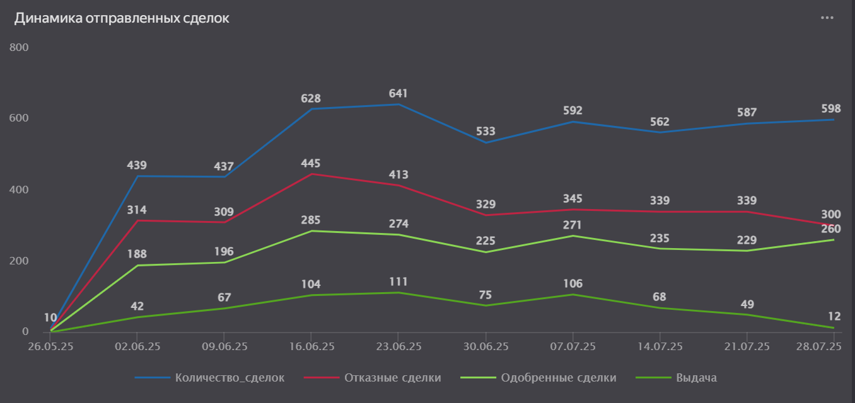

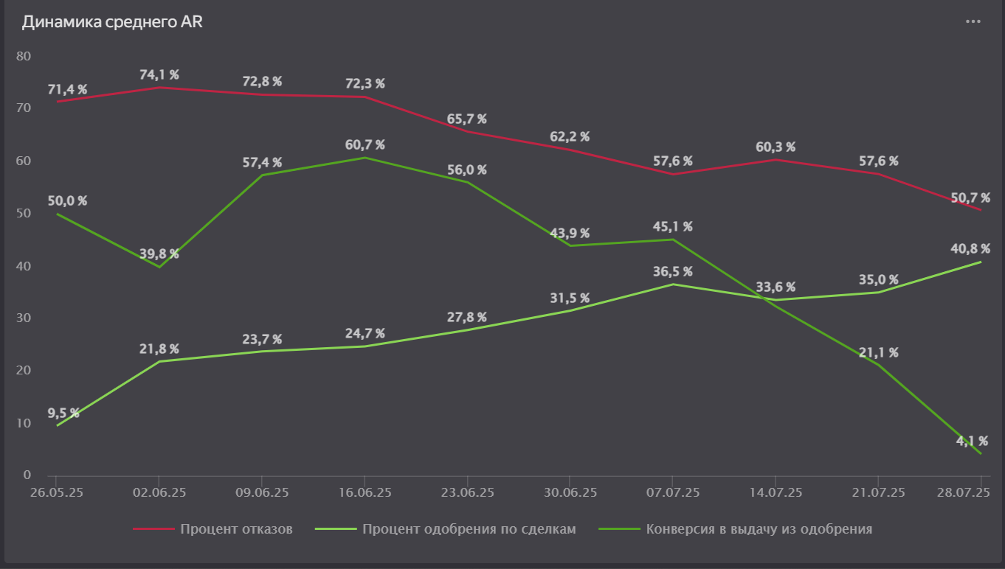

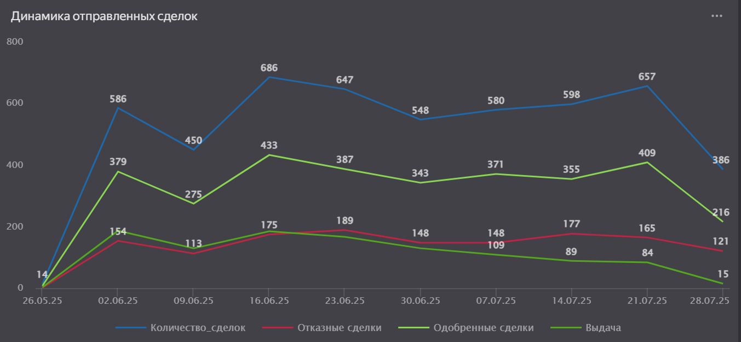
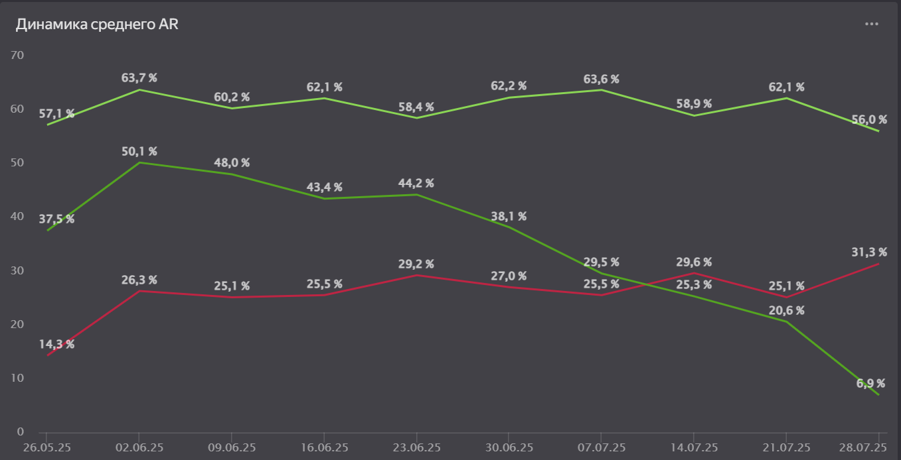

 |  |  |  |  |  |  |  |  | ВТБ, семейка - 83,7

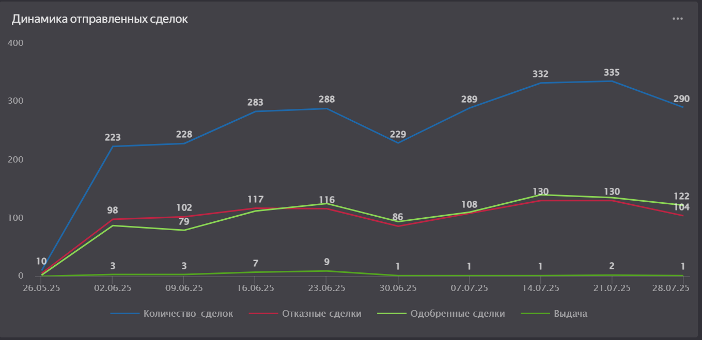
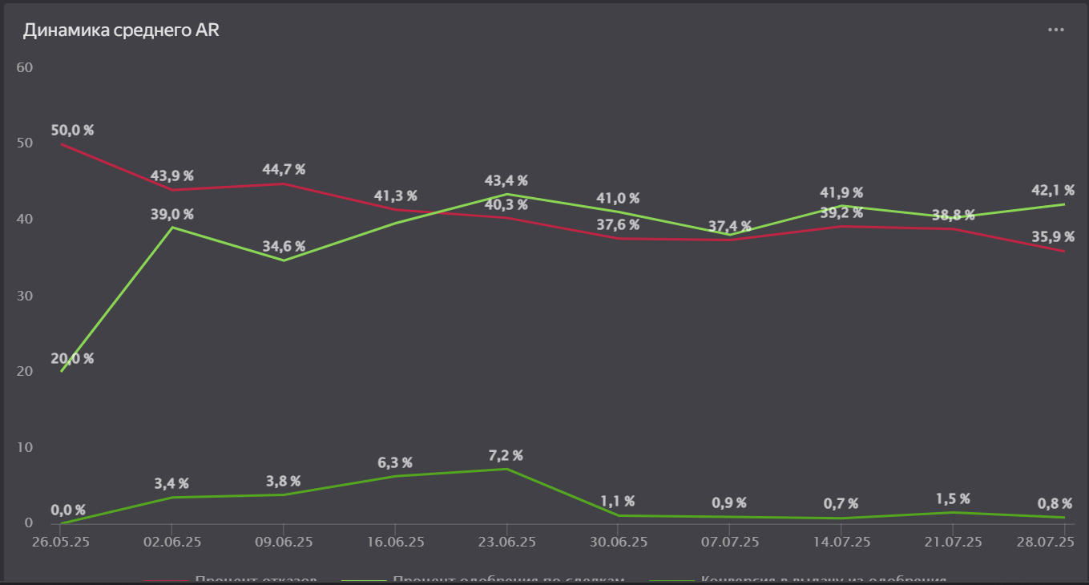

 |  |  |  |  |  |  |  |  | Совком, семейка - 53

 |  |  |  |  |  |  |  |  | кол-во растет

